オーダーシート
胡蝶蘭オーダーシート
 |  |  |  |  |  |  |  | ご注文確定後、下記宛先まで本オーダーシートをご送付ください。

必須 | お名前 |  |  |  |  |  |  | 宛先：買いやす.net KERU担当
必須 | ご注文番号 |  |  |  |  |  | ※注文確定後、注文番号が発番されます。 確定後、マイページ又はメールにてご確認・ご記載ください。 | アドレス：kaiyasu-kaeru@telwel-west.co.jp
必須 | 配送希望日 |  |  | 年 | 月 | 日 |  | 件名：胡蝶蘭オーダーシートの送付

 | 贈り先（送付伝票に記載されます） |  | 【重要】 本エクセルシートには、胡蝶蘭お届け先のご住所等を入力する 欄はございません。お届け先は、買いやす.net KAERUサイト「送付先の指定」画面にてご入力ください

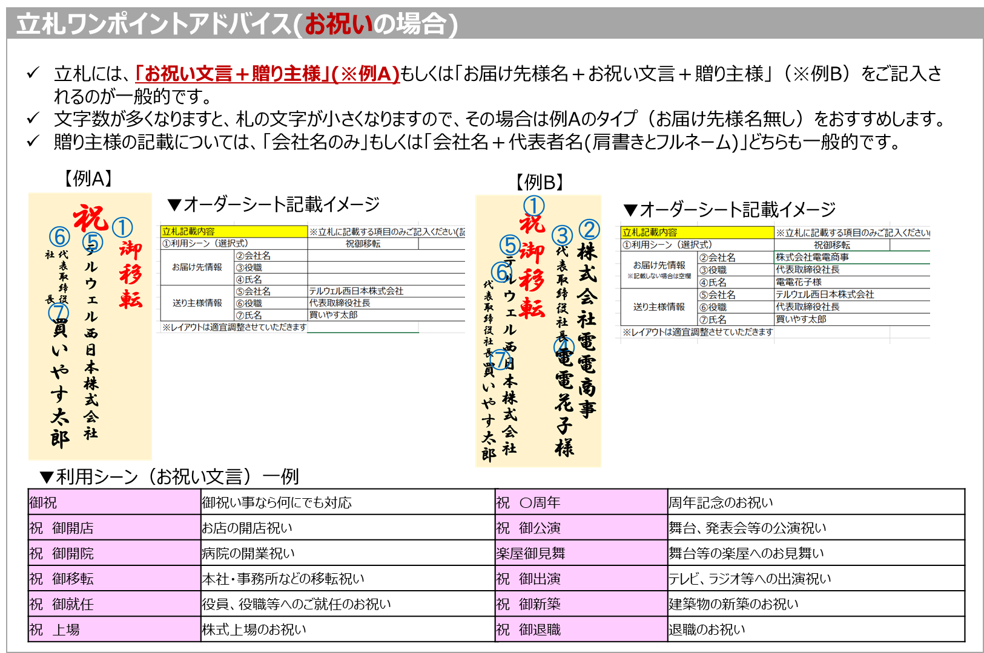
 | 贈り主（送付伝票に記載されます）
必須 | 会社名/部署名/氏名
必須 | 電話番号
必須 | 郵便番号 |  | 〒
必須 | ご住所

必須 | ラッピング選択 |  |  |  |  |  | ※「ラッピングカタログ」シートの画像をご確認ください
必須 | 立札選択 |  |  |  |  |  | ※要の場合は必ず立札記載内容をご指定ください

 | 立札記載内容 |  | ※立札に記載する項目のみご記入ください(記載不要の項目は空欄としてください)
 | ①お祝い/お供えの文言（選択式）
 | お届け先情報 ※記載不要の場合空欄※ | ②会社名
 |  | ③役職
 |  | ④氏名
 | 送り主様情報 | ⑤会社名
 |  | ⑥役職
 |  | ⑦氏名
 | ※レイアウトは適宜調整させていただきます
 | ※立札内容に迷ったら、右記「立札ワンポイントアドバイス」をご確認ください

ラッピングカタログ

ラッピングカタログ（※無料）
↓お祝い事の定番↓
①赤/WR01 | ②ピンク/WP01 | ③グリーン/WG01 | ④パープル/WM01
 |  |  | 
 | ↓お悔み事の定番↓
⑤ゴールド/WK01 | ⑥御供えA/WS01 | ⑦御供えB/WS02 | ⑧御供えC/WS03
 |  |  | 

⑨イエロー/WY01 | ⑩オレンジ/WD01 | ⑪グリーン＆ゴールドリボン/WG02 | ⑫パープル＆パープルリボン/WM02
 |  |  | 

⑬赤＆ゴールドリボン/WR02

